企画
タイトル | Sepiatoon 2
ジャンル | ２D見下ろし色塗りアクション
備考 | 前作のSepiatoonは製作期間10日程度で粗末な部分が多い。
 | それを改善しできるだけ理想に近づけることを目標にする。
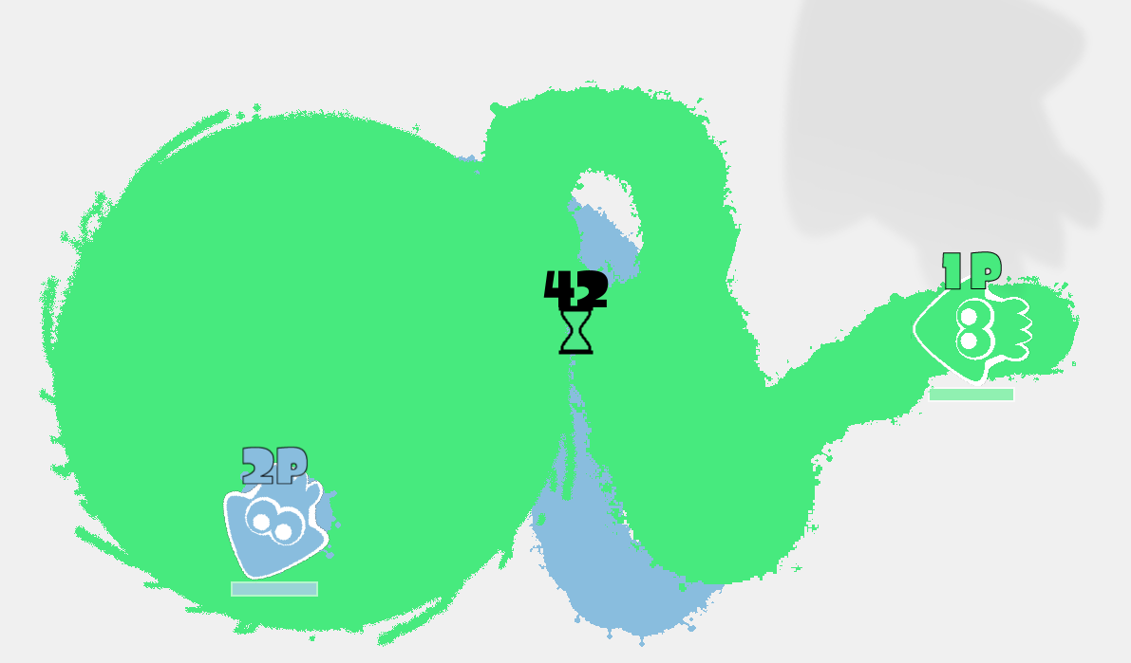

 | 図１：前回のプレイスタイルは引き継ぎ、基盤と装飾に時間を掛ける

以下、実装予定の要素
氷山の一角部分
1 | カメラ移動
 | １対１もしくは２対２の対戦においてキャラクタの互いの位置によって画面が拡大/縮小するようにする。分割画面は未定。
2 | マップの多様性
 | 壁や一方通行などのギミックを用意し、複数のマップを実装する。 高低差を表現するかは未定。
3 | ２対２による敵・味方AI
 | AI本を参考にする（時間掛ける）
4 | シーン遷移時の円滑な切り替わりとローディング画面
 | シーン移動開始→（切り替え演出）→ロード画面 →（切り替え演出）→シーン移動完了 この流れを実現する。
5 | 複数のプレイアブルキャラクター
 | S・M・Lのサイズを用意してステータスを差別化する。
6 | 魅力的なスペシャル
 | 前作３種+α、獲得方法も考える
基盤部分 | 最重要
7 | メッセージ型の設計
8 | 実用的な色塗りアルゴリズム
9 | 柔軟なシーン設計

